关系图
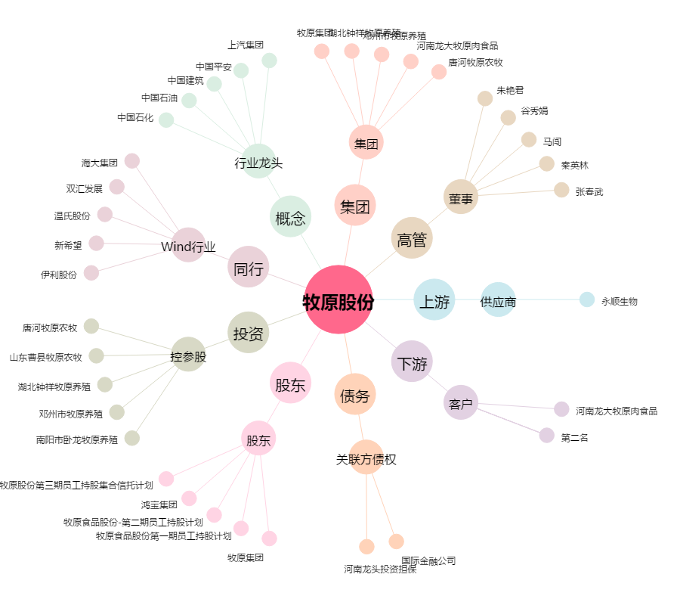
牧原股份[002714.SZ] - 关系概览图

